Sheet1
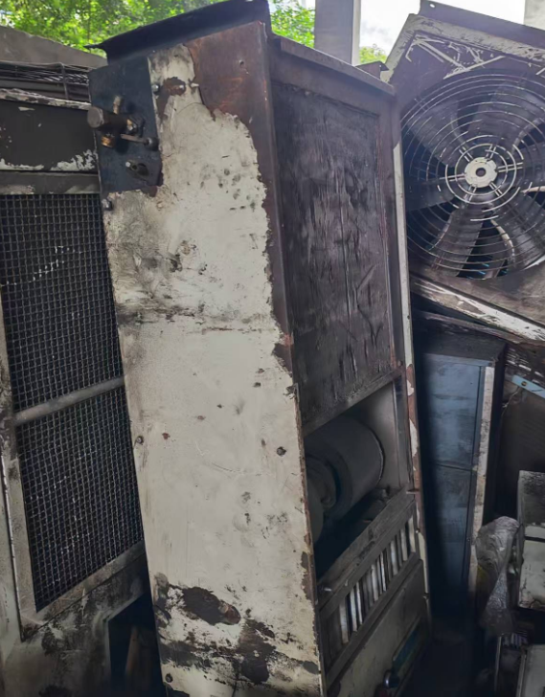
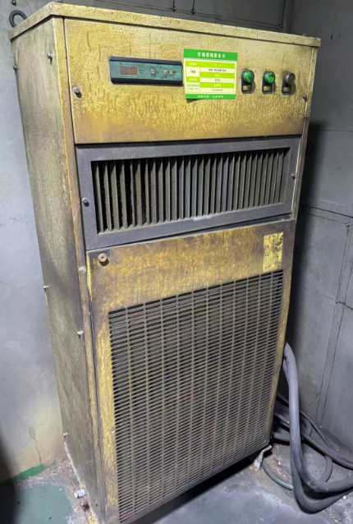
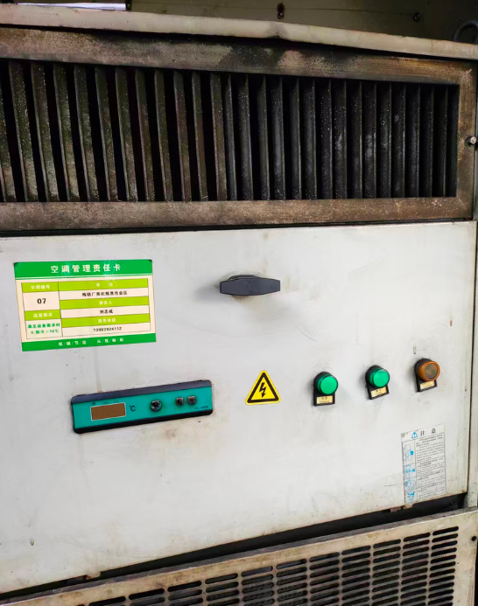
设备编号 | 设备名称 | 数量 | 数量单位 | 估重-kg | 部门
CEK201 | 空调2P | 1 | 件 | 100 | 炼铁厂
CEK280 | 空调5P | 1 | 件 | 150 | 炼铁厂
CEK105 | 高温空调 | 1 | 件 | 150 | 炼铁厂
CEK137 | 空调1.5P | 1 | 件 | 100 | 炼铁厂
CEK023 | 高温空调 | 1 | 件 | 150 | 炼铁厂
CEK136 | 空调1P | 1 | 件 | 100 | 炼铁厂
CEK114 | 冷暖空调 | 1 | 件 | 100 | 炼铁厂
CEK283 | 高温空调10P | 1 | 件 | 200 | 炼铁厂
CEK207 | 空调3P | 1 | 件 | 100 | 炼铁厂
CEK104 | 高温空调 | 1 | 件 | 150 | 炼铁厂
CEK200 | 空调2P | 1 | 件 | 100 | 炼铁厂
CEK095 | 高温空调 | 1 | 件 | 150 | 炼铁厂
CEK281 | 空调5P | 1 | 件 | 150 | 炼铁厂
CEK094 | 高温空调 | 1 | 件 | 150 | 炼铁厂
CEK208 | 空调3P | 1 | 件 | 100 | 炼铁厂
CEK445 | 高炉温空调 | 1 | 件 | 200 | 炼铁厂
CEK103 | 高温空调 | 1 | 件 | 150 | 炼铁厂
CEK019 | 高温空调 | 1 | 件 | 150 | 炼铁厂
CEK400 | 空调（10P） | 1 | 件 | 200 | 炼铁厂
CEK113 | 冷暖空调 | 1 | 件 | 100 | 炼铁厂
CEK102 | 高温空调 | 1 | 件 | 150 | 炼铁厂
CEK284 | 高温空调10P | 1 | 件 | 200 | 炼铁厂
CEK444 | 高炉温空调 | 1 | 件 | 200 | 炼铁厂
CEK401 | 空调（10P） | 1 | 件 | 200 | 炼铁厂
CEK451 | 高炉温空调 | 1 | 件 | 200 | 炼铁厂
CEK115 | 冷暖空调 | 1 | 件 | 100 | 炼铁厂
CEK010 | 高温空调 | 1 | 件 | 150 | 炼铁厂
CEK282 | 高温空调10P | 1 | 件 | 200 | 炼铁厂
CEK446 | 高炉温空调 | 1 | 件 | 200 | 炼铁厂
CEK022 | 高温空调 | 1 | 件 | 150 | 炼铁厂
CDK113 | 空调（JLF-50B） | 1 | 件 | 100 | 炼钢厂
CDK115 | 空调（JLF-100BS） | 1 | 件 | 150 | 炼钢厂
CDK109 | 空调（JLF-50B） | 1 | 件 | 100 | 炼钢厂
CDK118 | 空调（JLF-100BS） | 1 | 件 | 150 | 炼钢厂
CDK116 | 空调（JLF-100BS） | 1 | 件 | 150 | 炼钢厂
CDK111 | 空调（JLF-50B） | 1 | 件 | 100 | 炼钢厂
CDK114 | 空调（JLF-50B） | 1 | 件 | 100 | 炼钢厂
CDK112 | 空调（JLF-50B） | 1 | 件 | 100 | 炼钢厂
CDK117 | 空调（JLF-100BS） | 1 | 件 | 150 | 炼钢厂
CDK110 | 空调（JLF-50B） | 1 | 件 | 100 | 炼钢厂

